概要
概要

文書属性 |  |  | 内容
文書ID |  |  | CSHARP_ASPNET-BAS-STU-01
種別 |  |  | basic-design／基本設計書
版 |  |  | 1.0
正本の相対パス |  |  | 基本設計書/01_学生検索画面.md
対象責務 |  |  | 学生の条件検索、候補更新、一覧・ページ操作、検索状態の保持、登録・編集・参照との往復
記述基準 |  |  | ソースで観測した実装。DDLの宣言、初期投入SQLの定義、コメントの意図は区別して記載する。
根拠表記 |  |  | 原ソースのPOSIX相対パスと開始行・終了行。対応するindexed原文の行番号を使用する。
対応文書 |  |  | CSHARP_ASPNET-DET-CSharp_ASPNET-SCR-STU-001／detailed-specification／詳細仕様書/CSharp_ASPNET/01_学生検索画面.md。計画時点では未生成。検索項目、一覧項目、制御値、入口、各イベントを同じ原ソースへ対応させる。

1.1 目的と利用者
 | 学生検索画面は、論理削除されていない学生を条件で絞り込み、氏名、生年月日、所属、在籍区分、住所、本人電話、更新日時を一覧で確認する画面である。検索SQLには常に s.is_deleted=0 を設定する。電話番号の条件は本人電話と緊急連絡先電話を検索するが、一覧の電話列は本人電話だけを表示する。［根拠：Views/Students/Search.cshtml:5-8、Core/SqlServerStudentService.cs:77-90・137-153］
 | 宣言された役割はViewer、Staff、Administratorである。認証済み利用者が検索・既存学生の読込みを行い、Viewerの行リンクは「参照」、その他の役割の行リンクは「編集」となる。両者の学生読込入口は同じである。Viewerには新規登録リンクを表示せず、遷移先の登録・更新もサーバー側で拒否する。論理削除はAdministratorに限定する。［根拠：Core/Contracts.cs:4-6、Views/Students/Search.cshtml:6-8、Infrastructure/RequestIdentity.cs:13-16、Infrastructure/WebStudentCoordinator.cs:17-19］
1.2 画面と処理の受渡し
 | 画面は共有ヘッダー、画面名、検証メッセージ・通知、検索条件、検索・候補更新、クリア・新規登録、結果説明、件数・並び順、11列の一覧、ページ操作の順に配置する。ヘッダーの利用者名は User.Identity.Name、業務日は現在時刻をUTCオフセット+9へ変換した日付である。利用者名の表示と、検索状態の所有者照合に使う認証主体は別の値である。［根拠：Views/Shared/_Layout.cshtml:1-1、Views/Shared/_MessagePanel.cshtml:2-3、Views/Students/Search.cshtml:3-8、Infrastructure/WebPresentation.cs:5-7、Infrastructure/RequestIdentity.cs:8-10］
 | ブラウザーはフォーム値を送信し、MVCがバインド・変換した値をコントローラーが受ける。検索では StudentSearchInput を SearchCriteria へ移送し、サービスが検査・正規化した局所値をSQLパラメータにする。取得行は StudentRow、表示用オブジェクト、JsonElement を経てRazorが表示する。このJSON変換は画面モデル内部の処理であり、接続されたフォーム入口の成功応答はRazor画面である。［根拠：Web/Controllers/StudentsController.cs:13-22・39-40、Web/Inputs/StudentSearchInput.cs:19-22、Core/SqlServerStudentService.cs:77-90、Infrastructure/WebPresentation.cs:20-20、Web/Models/StudentSearchPageModel.cs:15-15］
 | 入力中の条件、適用済み条件、直近結果は別々に扱う。候補更新は入力中の条件と候補を再表示する操作であり、適用済み条件と一覧を更新しない。検索・ページ変更が成功すると条件と結果をメモリへ反映する。検索復帰は保持条件で一覧を取り直す。［根拠：Web/Controllers/StudentsController.cs:22-22、Infrastructure/WebStudentCoordinator.cs:7-15］
1.3 静的画面投影
 | 次のHTMLは、Viewer以外の利用者について、初期条件で検索した通常結果の1ページ目に次ページが存在する状態を表す。角括弧の値は動的値の差込み位置であり、実際の学生、利用者、件数を示すものではない。在籍区分の名称はDB候補の名称を置く。01～04はseedに定義されたコードを投影しており、実画面では取得した候補だけを列挙する。実画面の撮影ではない。
 | 共有レイアウトと検索画面に適用されるCSSを一体で示す。検索条件の .fields は2列、幅760px以下では1列である。一覧の .grid は横スクロールを持ち、表は最小幅1050px、セルは任意位置で折り返す。操作領域の .actions は折返し可能なflex配置である。項目の id と配置を決める class は別属性である。元の送信先とHTTP methodは非実行のdata属性に記録し、リンクは文書内fragment、ボタンはすべて type=button とする。［根拠：Views/_ViewStart.cshtml:1-1、Views/_ViewImports.cshtml:1-3、Views/Shared/_Layout.cshtml:1-1、Views/Students/Search.cshtml:3-8、wwwroot/css/site.css:1-1］

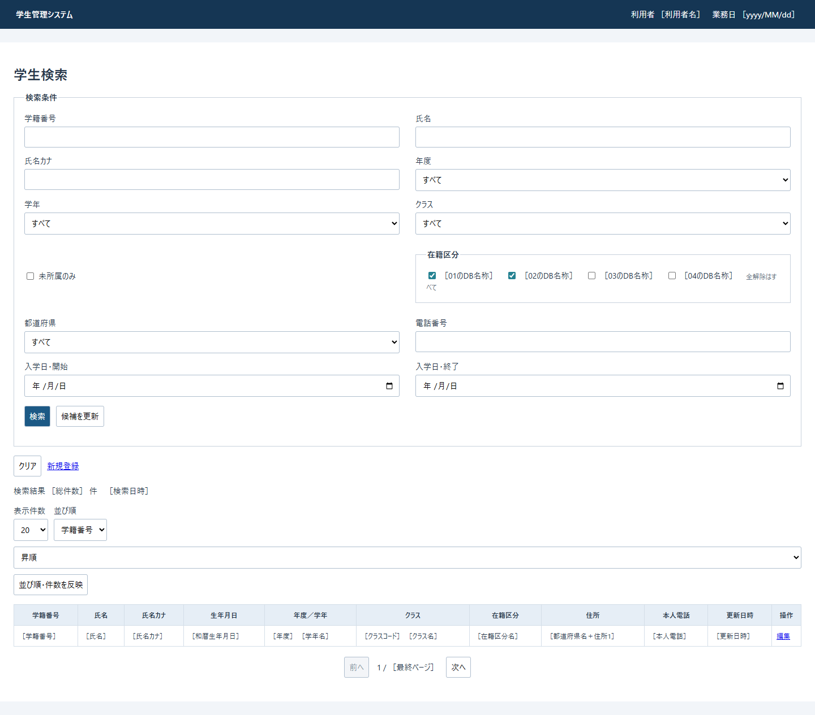

 | 互いに異なる状態は、上の投影に重ねて同時成立させず、次の差分として表す。［根拠：Views/Students/Search.cshtml:5-8、Views/Shared/_MessagePanel.cshtml:2-3、wwwroot/js/site.js:7-7］
状態・役割 |  |  | 表示・操作の差分
Viewer |  |  | 新規登録のリンクを表示しない。各行の「編集」を「参照」にする。元の学生読込routeは同じ。
初期表示・クリア後 |  |  | 結果説明を「未検索」、tbodyを空、ページを1 / 1とする。反映・前へ・次へを無効化する。条件は在籍01・02、その他未指定、未所属false。
未所属trueの再描画 |  |  | SRC-007をchecked、SRC-004・005・006をdisabledにする。候補更新で所属3値を解除する。チェック変更時のJavaScriptは値を空にするだけで、その場ではdisabledを切り替えない。
0件 |  |  | 結果説明を「該当する学生はありません。」、tbodyを空にする。反映・前後ボタンは無効。件数・検索日時の数値表示は行わない。
10,000件超過 |  |  | warningクラスの段落で「10,000件を超えました。条件を追加してください。」を表示する。tbodyを空にし、反映・前後ボタンを無効化する。件数と検索日時を表示しない。
通常結果のページ境界 |  |  | 前へはpageが1以下なら無効。次へはpage×表示件数が総件数以上なら無効。反映ボタンは有効。
通常通知 |  |  | h1の直後にmessageとinfoの両classを持つdivを表示し、aria-liveをpoliteにする。info単独に対応するCSS規則はない。
検証エラー |  |  | h1の直後にmessageとerrorの両classを持つAll検証サマリーを表示し、aria-liveをpoliteにする。通常通知もある場合は検証サマリーの後に表示する。
停止クラス候補 |  |  | 「年度 クラスコード 名称」の後ろへ「（停止）」を追加する。期間外の注記はない。一覧クラス列には停止注記を追加しない。

1.4 結果状態
 | 検証失敗、未検索、成功0件、通常結果、上限超過を区別する。上限判定の内部件数10001は打切り値であり、実総件数ではない。表示件数・並び順・方向のselect自体は、未検索・0件・上限超過でも無効化しない。［根拠：Core/SqlServerStudentService.cs:156-170、Infrastructure/WebStudentCoordinator.cs:20-21、Views/Students/Search.cshtml:7-8］
表示状態 |  | データ側の値 | 結果説明 | 反映・ページ操作
unsearched |  | totalCount=NULL、items空、searchedAt=NULL | 未検索 | 反映・前後とも無効
empty |  | totalCount=0、items空、searchedAtあり | 該当する学生はありません。 | 反映・前後とも無効
found |  | totalCount=検索件数、itemsはページ分、searchedAtあり | 件数と検索日時 | 反映は有効。前後はページ境界による。
tooMany |  | totalCount=NULL、items空、searchedAtあり | 条件追加の警告 | 反映・前後とも無効。時刻は画面に表示しない。

 | ページ分母は最低1で、画面モデルの表示件数と件数から計算する。未検索・上限超過の件数NULLはビュー内で0に置き換えて分母を計算する。検索失敗の再表示では過去の適用済みページが残る場合があり、「未検索」の表示だけから保持状態まで初期化されたと判断しない。［根拠：Views/Students/Search.cshtml:2-2・8-8、Infrastructure/WebStudentCoordinator.cs:21-21、Web/Controllers/StudentsController.cs:14-16］

イベント仕様
イベント仕様

 | ProgramはWeb設定後にコントローラーを接続し、IStudentService を SqlServerStudentService へ登録する。コントローラー全体にAuthorizeを指定する。共通のフォーム検査・検索状態・最終例外応答は補足説明4.3～4.5に示し、以下ではイベント固有の検査位置、引数、結果を記載する。［根拠：Program.cs:2-8、Infrastructure/WebHostSetup.cs:13-19、Web/Controllers/StudentsController.cs:5-6］
操作 |  | 接続されたHTTP入口 |  | 主要な入力
初期表示・検索復帰 |  | GET /students |  | contextId、contextRevision
検索 |  | POST /students/search |  | Criteria、ContextId、ContextRevision、TabId、PageSize、SortKey、SortDirection
候補更新 |  | POST /students/options |  | 検索フォームと同じ項目
ページ・並び順・件数変更 |  | POST /students/page |  | PageRequest、TabId。検索条件フォームの未適用入力は送らない。
クリア |  | POST /students/clear |  | ContextId、ContextRevision、TabId
新規登録へ |  | GET /students/new |  | returnContextId
編集・参照へ |  | GET /students/{id:long} |  | 学生ID、returnContextId
遷移先での保存 |  | POST /students/create または /students/{id:long}/update |  | Input、SnapshotId
遷移先での論理削除 |  | POST /students/{id:long}/delete |  | 削除要求、SnapshotId

 | ［根拠：Web/Controllers/StudentsController.cs:8-27・37-38］
3.1 初期表示
処理概要
 | 状態IDを指定しないGETは、新しい検索状態と初期条件を作り、学生検索を行わず候補を表示する。contextIdがNULLまたは空文字の場合が対象である。［根拠：Web/Controllers/StudentsController.cs:8-11］
処理手順
 | 1. 認証情報を確認する。
 | 2. 所有者と認証セッションを付けた検索状態を作る。初期版は1、期限は作成時から30分、Applied・LastResultはNULLとする。
 | 3. Present(entry,null) で未検索の表示データを作る。
 | 4. 初期入力を用意する。在籍区分01・02、未所属false、その他の条件は空または未指定とする。表示件数20、学籍番号昇順、ページ1となる。
 | 5. 現在利用者・認証セッション・検索状態IDに対応する通知を一回取得する。
 | 6. 検索用候補を読み、Search画面を共有レイアウトで表示する。
 | ［根拠：Web/Controllers/StudentsController.cs:8-11・39-39、Web/Inputs/StudentSearchInput.cs:7-22、Infrastructure/SearchContextStore.cs:9-12、Infrastructure/WebStudentCoordinator.cs:21-21］
処理フロー
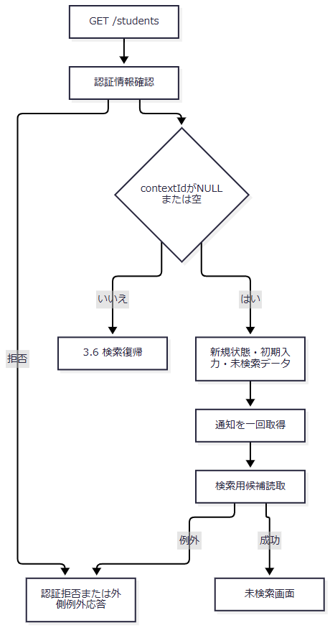

SQL・テーブル関連（ER図）
 | m_code、m_code_category、m_class を参照する。候補間の関係は4.1の関連図、候補SQLの結果形・順序は4.2による。m_student の件数判定・一覧取得は行わない。
DB操作の詳細
 | LookupAsync(false) が別のSnapshotトランザクションでコードとクラスの2結果セットを読む。検索用なので所属人数を集計せず0を設定し、正常読取後にcommitする。検索状態の作成先はメモリであり、DBへのINSERTではない。［根拠：Web/Controllers/StudentsController.cs:39-39、Core/SqlServerStudentService.cs:197-216、Infrastructure/SearchContextStore.cs:10-12］
結果・例外時の扱い
 | 正常時は未検索画面を返す。候補読取等に失敗しても、作成済みメモリ状態を取り消す処理はない。個別catchはなく、例外は4.5の外側処理へ進む。通知を取得した後に表示が失敗した場合、通知は消費済みとなり得る。［根拠：Web/Controllers/StudentsController.cs:8-11、Infrastructure/FlashMessageStore.cs:9-9］
3.2 検索
処理概要
 | 入力中の条件を適用して先頭ページを検索する。検証を通った通常結果、0件、上限超過は検索成功として保持する。サービス検証失敗を0件の成功へ変換しない。［根拠：Web/Inputs/StudentSearchInput.cs:19-22、Infrastructure/WebStudentCoordinator.cs:7-9・20-21］
処理手順
 | 1. アクション到達後、FormGuardで許可項目・重複値・書式メタ情報を検査する。在籍区分キーがない場合は空配列へ補正する。
 | 2. 現在利用者と受信TabIdで検索状態を取得し、失敗時用の未検索データを作る。この取得は個別catchの外にある。
 | 3. ModelStateを確認する。不正なら422とし、Coordinatorを呼ばない。
 | 4. Coordinatorで認証を再確認し、入力DTOをSearchCriteriaへ移送する。ClassIdの正のlongへの変換はUseより前に行う。Pageは1とする。
 | 5. Useで状態取得、排他待機、待機後の再確認、受信版の一致、版上限を確認する。
 | 6. サービスでページ・件数・方向、並び順キー、年度範囲・正のクラスID、未所属と所属条件の同時指定、在籍区分の数・重複・許可値を確認する。未所属の同時指定は学年コードを空白正規化する前に判定する。
 | 7. 学籍番号・氏名・カナ・電話・学年・都道府県を正規化し、入学日期間を解析して開始≤終了を確認する。
 | 8. DB接続とSnapshot開始後、学年・都道府県コードの存在、年度候補の存在、クラスの存在と上位条件整合を確認する。検索では停止・期間外を拒否しない。
 | 9. 件数上限を判定し、10,000件以下ならページ分を取得する。commit後に検索結果を返す。
 | 10. EnsureSearchが成功を確認してから、入力由来条件のコピーをApplied、結果をLastResultへ設定し、版を1加算する。正常にUseが戻ると期限を30分延長する。
 | 11. 候補を再読取りして表示する。検索入口は受信PageSize・SortKey・SortDirectionを画面モデルへ残す。
 | ［根拠：Web/Controllers/StudentsController.cs:13-16・39-39、Infrastructure/WebStudentCoordinator.cs:7-9・20-21、Infrastructure/SearchContextStore.cs:14-14、Core/SqlServerStudentService.cs:103-170］
処理フロー
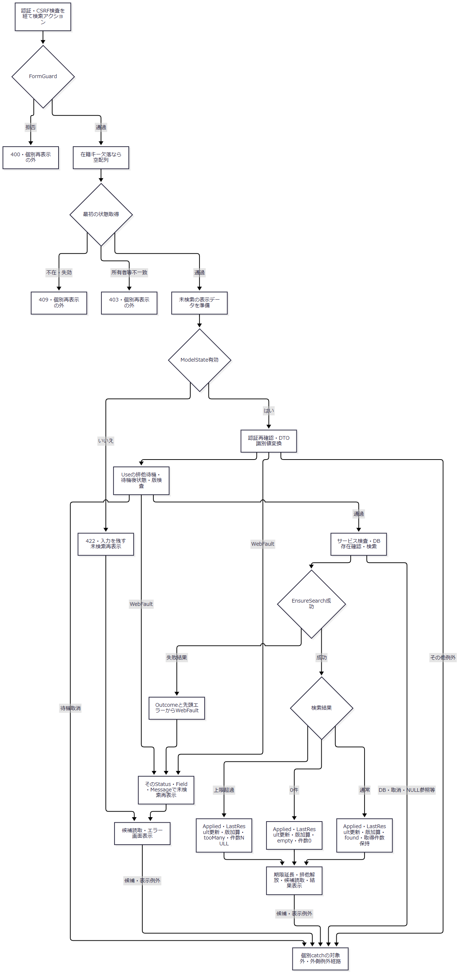

 | Use取得後の例外ではfinallyで排他を解放する。解放は応答やエラーコードを固定する合流点ではなく、元の例外を引き継ぐ。WebFault再表示の枝も固定422にはせず、識別値不正422、状態・版の理由別403・409等を保持する。［根拠：Infrastructure/SearchContextStore.cs:14-14、Web/Inputs/StudentSaveInput.cs:59-60、Web/Controllers/StudentsController.cs:15-15］
SQL・テーブル関連（ER図）
 | 学生をクラスへLEFT JOINし、一覧ではさらに学年・在籍区分・都道府県コードへLEFT JOINする。関連は4.1の図に示す。件数SQLのJOINはクラスだけで、名称取得用JOINは一覧SQLに追加する。［根拠：Core/SqlServerStudentService.cs:82-90・156-162］
DB操作の詳細
 | 次の述語をANDで結合する。未指定条件は追加しない。電話比較だけは一つの括弧内のORである。
条件 |  | SQL比較・加工 |  | SQLパラメータ
常時 |  | s.is_deleted=0 |  | なし
学籍番号あり |  | s.student_no LIKE @no ESCAPE '!'。加工値末尾に% |  | @no:VarChar(31)
氏名キーあり |  | s.name_key LIKE @name ESCAPE '!'。前後に% |  | @name:NVarChar(642)
カナキーあり |  | s.kana_key LIKE @kana ESCAPE '!'。前後に% |  | @kana:NVarChar(74)
年度あり |  | c.school_year=@year |  | @year:SmallInt
学年あり |  | c.grade_code=@grade |  | @grade:VarChar(2)
クラスあり |  | s.class_id=@class |  | @class:BigInt
未所属true |  | s.class_id IS NULL |  | なし
都道府県あり |  | s.prefecture_code=@prefecture |  | @prefecture:VarChar(2)
電話あり |  | (s.phone_number=@phone OR s.emergency_phone_number=@phone) |  | @phone:VarChar(16)
開始日あり |  | s.admission_date>=@from |  | @from:Date
終了日あり |  | s.admission_date<=@to |  | @to:Date
在籍配列が非空 |  | s.enrollment_status_code IN (...) |  | 各 @statusN:VarChar(2)

 | LIKE値内の !、%、_、[ はEscapeLikeでエスケープする。パラメータhelperはNULLをDBNull.Valueへ、DateOnlyを日付の午前0時のDateTimeへ変換する。［根拠：Core/SqlServerStudentService.cs:67-73・137-155、Core/StudentNormalizer.cs:161-161］
 | 存在確認では、コードは m_code の分類・値のCOUNT_BIG=1を要求し、@category:VarChar(24)・@value:VarChar(10) を使用する。年度は m_class.school_year=@year のCOUNT_BIGが0でないことを要求する。クラスは class_id=@id、@id:BigInt で年度・学年を読み、指定上位条件との一致を確認する。［根拠：Core/SqlServerStudentService.cs:125-135・218-222］
 | 件数判定は全検索条件を適用した学生IDのTOP(10001)をCOUNT_BIGする。10001なら一覧SQLを実行せずcommitし、NoChange・空一覧・LimitExceeded=trueを返す。10,000以下なら最終ページを最低1とし、サービス内部の取得ページを最終ページ以下へ補正する。許可した4列・方向と student_id ASC によるORDER BY、OFFSET/FETCH、@offset:Int・@size:Int で最大表示件数分を取得する。読取後commitし、NoChange・件数・StudentRow一覧・検索開始時刻・LimitExceeded=false・空Errorsを返す。［根拠：Core/SqlServerStudentService.cs:156-168］
 | 存在確認・件数判定・一覧取得は一つのSnapshotトランザクション内で行い、DB更新は行わない。接続・タイムアウト・取消・資源破棄の共通契約は4.5による。候補の再読取は、この検索トランザクションとは別である。
結果・例外時の扱い
 | サービスはtry内でInputValidationExceptionを先に捕捉し、そのErrorsをValidationFailedへ引き継ぐ。続くArgumentExceptionはArgumentErrorでFieldErrorへ変換する。規定形式の先頭コードは保持し、それ以外はE-STU-002にする。検証失敗のCount=0・Items空は成功0件ではなく、EnsureSearchでWebFaultへ変換する。User確認はtry前であり、DB・取消・NULL参照等をこの検証結果へ一般化しない。［根拠：Core/SqlServerStudentService.cs:105-106・169-170、Core/StudentNormalizer.cs:162-168、Infrastructure/WebStudentCoordinator.cs:20-20］
 | ModelState不正またはCoordinator内のWebFaultでは、入力を残して未検索再表示する。過去のApplied・LastResultを削除しないため、未検索表示でも以前の検索条件・結果がメモリに残る場合がある。表示データのページ等は既存Applied由来で、受信値を残した画面モデルと一致するとは限らない。［根拠：Web/Controllers/StudentsController.cs:14-16、Infrastructure/WebStudentCoordinator.cs:21-21］
 | FormGuardと最初の状態取得の拒否は個別catchへ到達しない。サービス成功後の候補読取・表示変換失敗も個別catchの外であり、更新済みApplied・LastResult・Revisionを取り消さない。応答未開始の場合だけ4.5の外側例外応答へ進む。［根拠：Web/Controllers/StudentsController.cs:14-16・39-39、Infrastructure/WebHostSetup.cs:23-24］
3.3 候補更新・所属条件の連動
処理概要
 | 年度・学年に合わせてクラス候補を表示し、上位条件に合わない選択を解除する。入力中の条件を一覧へ適用する操作ではない。［根拠：Web/Controllers/StudentsController.cs:22-22］
処理手順
 | 1. FormGuardを実行し、在籍区分キー欠落を空配列にする。
 | 2. 現在利用者・セッション・非空Tabで検索状態を取得する。
 | 3. 未所属trueなら年度・学年・クラスをNULLへ変更し、対応するModelState値も解除する。
 | 4. 既存LastResultから表示データを作り、検索用候補を読む。
 | 5. 非空の選択クラスが、受信年度・学年に合う候補に存在するか確認する。候補IDの文字列表現と受信値を比較し、IdParserによる数値化は行わない。
 | 6. 不一致ならClassIdとそのModelState値を解除する。
 | 7. 条件と既存一覧を再表示する。通常は「条件を変更しました。検索を押すと一覧に反映します。」、クラス解除時は「上位条件に合わないクラスを解除しました。」を表示する。
 | ［根拠：Web/Controllers/StudentsController.cs:22-22・39-39］
処理フロー
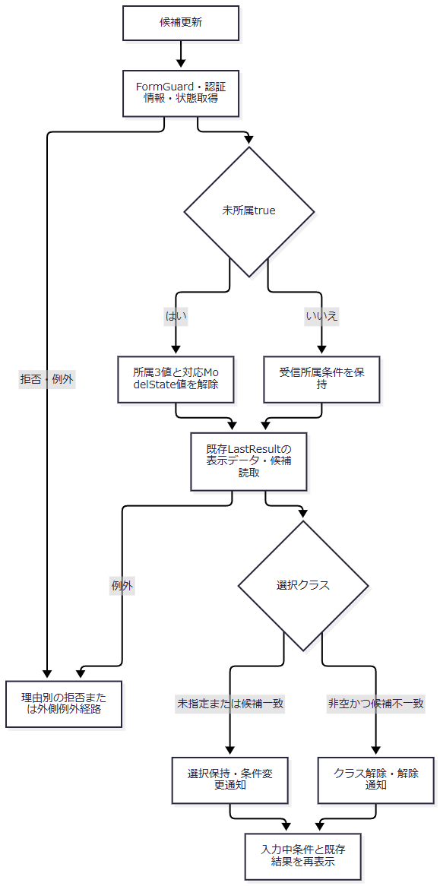

SQL・テーブル関連（ER図）
 | 4.1の候補関連、4.2の候補SQLを使用する。学生の検索SQLは行わない。停止・期間外の候補も検索用に取得する。
DB操作の詳細
 | LookupAsync(false) の2結果セットを読み、取得後のビューとコントローラーで年度・学年を使ってクラス候補を絞る。SQLに年度・学年の候補抽出パラメータはない。Applied・LastResult・Revisionは更新しない。Useを通らないため受信ContextRevisionの比較、Gateによる直列化、期限延長も行わない。［根拠：Core/SqlServerStudentService.cs:197-216、Web/Controllers/StudentsController.cs:22-22、Views/Students/Search.cshtml:5-5］
結果・例外時の扱い
 | ModelState.IsValidによる実行抑止はない。受信した件数・並び順も許可項目だが、SearchModelは適用済み値または初期値を設定する。候補読取等のWebFaultを処理する個別catchはなく、失敗は外側へ進む。［根拠：Web/Controllers/StudentsController.cs:22-22・39-39］
 | ブラウザーの未所属チェック変更と初期処理は、チェック済みなら所属3コントロールのvalueを空にする。disabled切替、自動候補更新、自動検索は行わない。disabledはサーバー再描画時のビューが設定する。検索画面の年度・学年変更には、編集画面REG-016～018向けの即時クラス解除処理を適用しない。［根拠：wwwroot/js/site.js:7-8、Views/Students/Search.cshtml:5-5］
3.4 ページ・並び順・表示件数の変更
処理概要
 | 適用済み条件で再検索する。入力中で未適用の検索条件は使用しない。件数・キー・方向の変更は先頭ページに移動し、通常のページ移動は要求ページを使用する。［根拠：Infrastructure/WebStudentCoordinator.cs:11-12、Views/Students/Search.cshtml:8-8］
処理手順
 | 1. FormGuard後、現在利用者とTabIdで状態を取得する。この取得は個別catchの外である。
 | 2. Coordinatorで認証とUseの排他・待機後状態・版検査を行う。
 | 3. AppliedがNULLなら409「先に検索してください。」とする。
 | 4. Appliedをコピーし、要求件数・キー・方向を設定する。いずれかが変更された場合はPage=1、それ以外は要求Pageとする。
 | 5. 検索してEnsureSearchで成否を確認する。
 | 6. 上限超過でなく、条件のPageが最終ページを超えていれば、条件Pageを最終ページへ補正し再検索する。最終ページは最低1であり、0件結果もこの判定対象になる。
 | 7. 最終検索の成功後、条件コピーをApplied、結果をLastResultへ設定し、版を1加算する。
 | 8. 保持条件から入力を復元し、候補を読んで表示する。
 | ［根拠：Web/Controllers/StudentsController.cs:18-19、Infrastructure/WebStudentCoordinator.cs:11-12］
処理フロー
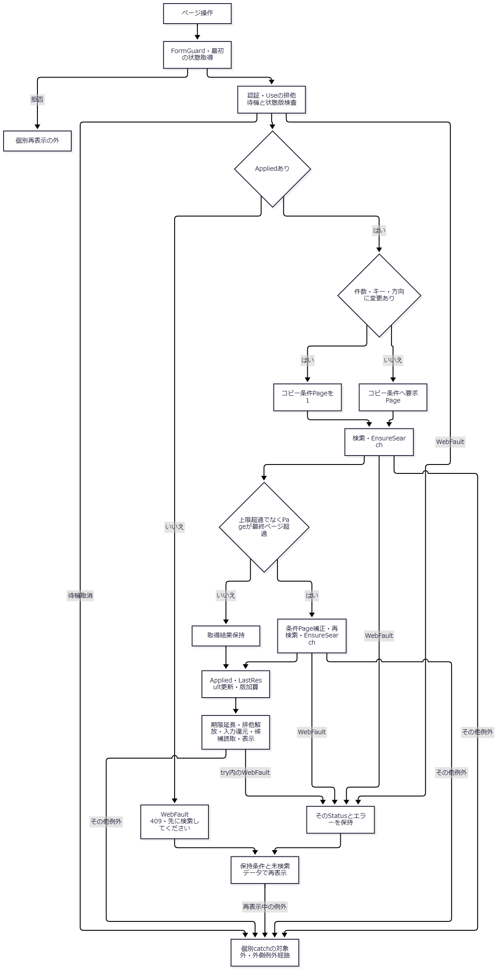

SQL・テーブル関連（ER図）
 | 検索対象とJOINは3.2、関係図は4.1による。候補表示には4.2の参照を追加する。
DB操作の詳細
 | 通常はSearchAsyncを1回呼び、最終ページ超過の補正時はさらに1回呼ぶ。それぞれ独立したSnapshot読取であり、2回目の検索結果を最終結果として保持する。DB更新は行わず、成功後の更新先はメモリ状態である。［根拠：Infrastructure/WebStudentCoordinator.cs:12-12、Core/SqlServerStudentService.cs:123-168］
結果・例外時の扱い
 | この入口はModelState.IsValidで実行を抑止しない。サービス引数の検査と、MVCの変換成否を同一視しない。個別catchはCoordinatorだけでなく、try内の入力復元・SearchModel作成も含み、WebFaultのStatusを引き継いで保持条件と未検索データで再表示する。catch内の再表示が失敗した場合は外側へ進む。成功後の表示失敗でも更新済み状態は取り消さない。［根拠：Web/Controllers/StudentsController.cs:19-19］
3.5 クリア
処理概要
 | 検索状態IDとTabを維持し、適用済み条件と直近結果を解除して初期入力へ戻す。［根拠：Infrastructure/WebStudentCoordinator.cs:15-15］
処理手順
 | 1. FormGuardと認証確認を行う。
 | 2. Useで状態取得、排他待機、待機後再確認、版一致・上限を検査する。
 | 3. Applied・LastResultをNULLにし、版を1加算して未検索データを返す。
 | 4. 正常完了時に期限を延長し、取得済み排他を解放する。
 | 5. ModelStateをクリアし、検索状態を再取得する。
 | 6. 初期入力と再読取候補で表示する。在籍01・02、20件、学籍番号昇順、ページ1へ戻す。
 | ［根拠：Web/Controllers/StudentsController.cs:21-21・39-39、Infrastructure/WebStudentCoordinator.cs:15-15、Infrastructure/SearchContextStore.cs:14-14、Web/Inputs/StudentSearchInput.cs:7-22］
処理フロー
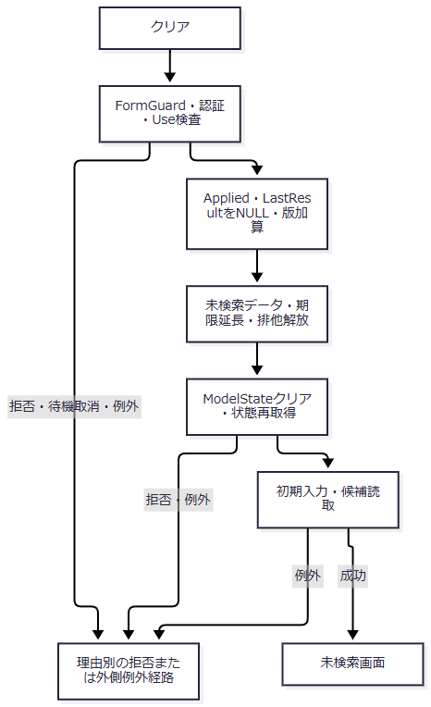

SQL・テーブル関連（ER図）
 | 学生検索は行わず、4.1・4.2の候補関連だけを使用する。解除対象はメモリのApplied・LastResultであり、学生表の削除ではない。
DB操作の詳細
 | 候補のSnapshot読取のみを行う。メモリ条件・結果のNULL設定と版加算は候補読取より先に完了する。［根拠：Web/Controllers/StudentsController.cs:21-21・39-39］
結果・例外時の扱い
 | 状態・版の拒否、排他待機取消、候補失敗を処理する個別catchはない。クリア後の状態再取得や候補表示が失敗しても、解除した条件・結果を復元しない。［根拠：Web/Controllers/StudentsController.cs:21-21、Infrastructure/WebHostSetup.cs:23-24］
3.6 検索復帰
処理概要
 | 非空contextIdを伴うGETは保持条件で一覧を取り直す。編集フォームの未保存値から検索条件を作らない。［根拠：Web/Controllers/StudentsController.cs:8-11、Infrastructure/WebStudentCoordinator.cs:14-14］
処理手順
 | 1. 認証確認後、復帰先状態を取得する。このGETではTabを渡さない。
 | 2. 受信contextRevisionまたは空文字を使ってResumeを呼ぶ。
 | 3. Useで排他待機、待機後状態、版一致・上限を確認する。
 | 4. AppliedがNULLなら未検索データを返し、版を加算しない。正常完了による期限延長は行う。
 | 5. Appliedがあれば保持条件で検索し、EnsureSearch成功後にLastResultを更新して版を1加算する。
 | 6. 保持条件から入力を復元し、通知を一回取得する。
 | 7. 候補を読んで結果を表示する。
 | ［根拠：Web/Controllers/StudentsController.cs:8-11・40-40、Infrastructure/WebStudentCoordinator.cs:14-14、Infrastructure/FlashMessageStore.cs:9-9］
処理フロー
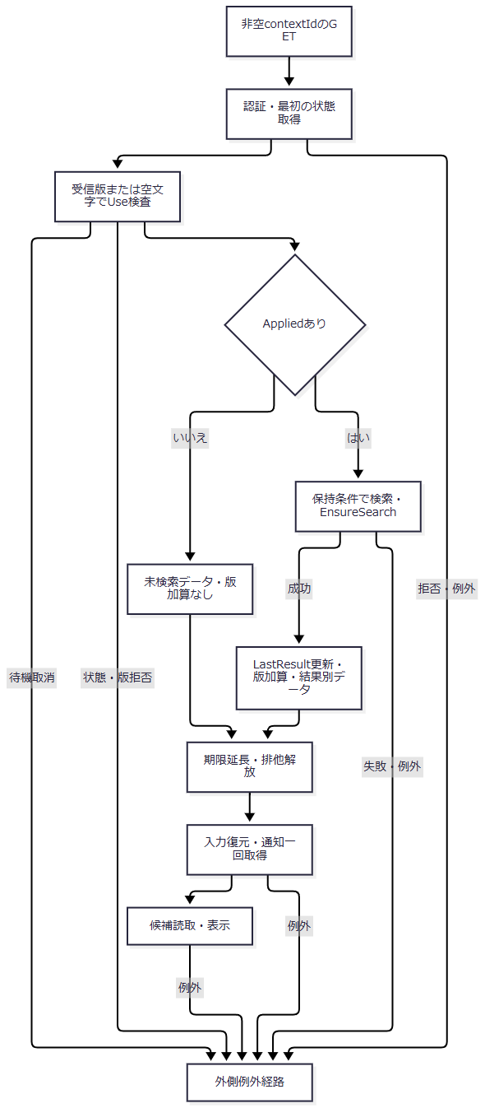

SQL・テーブル関連（ER図）
 | Appliedなしの場合は4.2の候補読取だけ、Appliedありの場合は3.2の学生検索と候補読取を行う。関連図は4.1による。
DB操作の詳細
 | Appliedがあるときの検索は保持したPage・PageSize・並び順をそのままSearchAsyncへ渡す。サービスは取得ページを内部補正するが、ResumeはApplied.Pageを修正しない。SearchResultにも補正ページがなく、画面はApplied.Pageを表示する。そのため保存・削除で件数が減った復帰時には、最終ページの一覧を取得していても、ページ表示が古い値のままとなる可能性がある。通常ページ操作の保持ページ補正とは異なる。［根拠：Infrastructure/WebStudentCoordinator.cs:12-14・21-21、Core/SqlServerStudentService.cs:160-168、Core/Contracts.cs:57-58］
結果・例外時の扱い
 | GET内に個別catchはない。版不一致、失効、再検索失敗は通知取得前に外側へ進む。通知は10分期限でTakeがキーを削除する一回取得であり、取得後の候補・表示失敗では通知を消費したまま表示できない場合がある。［根拠：Web/Controllers/StudentsController.cs:8-11、Infrastructure/FlashMessageStore.cs:8-9］

3.7 登録・編集・参照への遷移と戻る操作
処理概要
 | 新規登録と行リンクは検索状態IDをreturnContextIdとして渡す。検索状態版はリンクに含めず、遷移先の読込みで現在版を取得する。戻る操作はその読込時版を使って検索復帰する。［根拠：Views/Students/Search.cshtml:6-8、Web/Controllers/StudentsController.cs:23-25、Views/Students/Edit.cshtml:16-16］
処理手順
 | 1. 遷移先で認証と復帰先の所有者・セッション・期限を確認する。新規は登録権限も確認する。
 | 2. 既存学生は学生IDと非削除条件で読む。不在なら404、E-STU-103とする。
 | 3. 編集用候補を読み、明細から入力を作る。編集用候補は所属人数も集計する。
 | 4. 候補読取後、非空の復帰先を再取得して現在版をReturnRevisionへ設定する。復帰先NULL・空ではReturnRevisionもNULLとする。
 | 5. 所有者・セッション・対象ID・読込明細・入力コピー・ReturnRevisionを30分期限の編集スナップショットへ保存し、Edit画面を表示する。
 | 6. 「検索へ戻る」はReturnContextIdと読込時ReturnRevisionをGETへ渡す。dirty状態で破棄確認を取り消した場合は画面に留まる。
 | ［根拠：Infrastructure/WebStudentCoordinator.cs:6-6・17-17、Web/Controllers/StudentsController.cs:23-25、Infrastructure/EditorSnapshotStore.cs:7-10、Views/Students/Edit.cshtml:16-16、wwwroot/js/site.js:2-5］
処理フロー
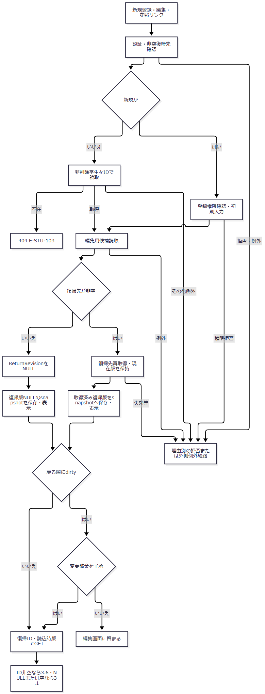

 | 復帰版を取得できた枝へNULLを代入しない。非空復帰先の版と、復帰先なしのNULLを枝ごとに保持する。
SQL・テーブル関連（ER図）
 | 学生単体読取と4.1・4.2の候補関連を使用する。検索状態・編集スナップショットとの関係はメモリ上の参照であり、DBのFKではない。
DB操作の詳細
 | 既存学生は SELECT * FROM dbo.m_student WHERE student_id=@id AND is_deleted=0、@id:BigInt で最大1行の明細を読む。GetAsyncは正でないIDならNULLを返す。読込SQLには明示トランザクションを付けない。候補は別のSnapshotトランザクションで取得し、編集用では非削除かつ在籍01・02のクラス人数を集計する。［根拠：Core/SqlServerStudentService.cs:172-181・196-216］
結果・例外時の扱い
 | Viewerも既存学生を読み込めるが、編集画面のfieldsetは無効化され、サーバー側でも保存を拒否する。初回の復帰先確認成功だけで後続表示を保証せず、候補await後の再取得で失効等を拒否する。［根拠：Web/Controllers/StudentsController.cs:25-25、Infrastructure/RequestIdentity.cs:14-15、Web/Models/StudentEditPageModel.cs:14-14、Views/Students/Edit.cshtml:5-5］
 | 編集フォームのinputイベントはdirtyを立て、確認情報を空にする。dirtyな戻る・再読込リンクは破棄確認を行い、取消なら遷移を止める。beforeunloadもdirtyかつ離脱確定前に警告する。これらは保存操作ではない。「入力クリア／編集取消」のPOSTは読込時入力へ戻す操作であり、検索画面のクリアとは異なる。［根拠：wwwroot/js/site.js:2-5、Views/Students/Edit.cshtml:16-16、Web/Controllers/StudentsController.cs:35-35］
3.8 保存結果から検索への復帰
処理概要
 | 遷移先の保存がSavedとなった場合だけ、通知を格納して検索GETへ303を返す。本節は保存の確定境界と検索への影響を扱い、登録画面の全項目仕様は再掲しない。［根拠：Web/Controllers/StudentsController.cs:28-38］
処理手順
 | 1. FormGuard、登録・更新権限、スナップショットの所有者・セッション・対象を確認する。
 | 2. 復帰先を確認し、受信ReturnContextIdとsnapshot.Original.ReturnContextIdが一致することを確認する。ここまでの拒否は保存入口の個別catchの外である。
 | 3. ModelState不正なら422で編集画面へ戻す。有効ならCoordinatorで権限・復帰先を再確認し、入力を保存要求へ変換する。
 | 4. サービスで正規化、理由、IDと比較版の組、年度・学年を検査する。接続・ReadCommitted開始後、学生書込用の排他アプリケーションロックを取得する。
 | 5. 既存対象を非削除条件で再読取りする。不在はNotFound、比較版不一致はConflictを直ちに返し、後続のルール確認・書込みへ進まない。学籍番号変更を拒否し、終了区分訂正には管理者権限と理由を要求する。
 | 6. DBコード・クラスを読み直して保存ルールを確認する。新規・変更コードは有効状態と業務日内の期間を要求する。既存の同じ停止値は存在確認の上で保持できる。新たな在籍01・02の所属はクラスの稼働状態・期間・本人を除く所属人数による定員を確認し、終了区分の変更期間はクラス期間との重なりを確認する。
 | 7. 変更なしは明示rollbackしてNoChangeとする。変更ありは版上限、削除行を含む学籍番号重複、非削除の同一人物候補を確認する。同一人物の確認が必要ならConfirmationRequiredとし、成功復帰へ進まない。
 | 8. 新規は正規化列・固定分類・作成更新情報・初期版1をINSERTする。更新は学籍番号を変更列から除き、学生ID・比較版・非削除のWHEREで更新する。取得IDがなければ競合例外とする。
 | 9. 同じトランザクションへ監査を書き、commit成功後にSavedと取得ID・保存後版を返す。
 | 10. Savedだけを成功復帰とする。復帰先が非空ならsnapshotのReturnRevisionを使い、NULL・空なら新しい検索状態とその版を作る。「保存しました。」を格納し、303と検索GETのLocationを返す。
 | 11. 後続GETは3.6または3.1を実行し、適用済み条件があれば再検索する。
 | ［根拠：Web/Controllers/StudentsController.cs:29-38、Infrastructure/WebStudentCoordinator.cs:18-18、Core/SqlServerStudentService.cs:227-323・344-383］
処理フロー
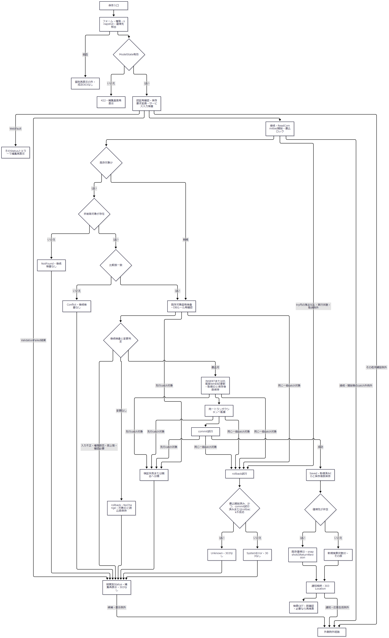

 | 判定Q1は「書込開始済み、かつ（commit試行済み、またはrollback不成功）」の意味である。書込未開始なら、rollback不成功でもこの一般catchの結果はSystemErrorとなる。先行catchが処理する例外へこの判定を適用しない。［根拠：Core/SqlServerStudentService.cs:316-323］
SQL・テーブル関連（ER図）
 | 学生保存の関連は4.1の学生・クラス・コードである。監査の t_operation_log は対象表名・対象キーを記録するが、ここで学生とのFKを追加しない。

 | この図は処理上の参照・書込み関係であり、FKの多重度を示す図ではない。［根拠：Core/SqlServerStudentService.cs:344-390］
DB操作の詳細
 | 書込ロックはトランザクション所有のExclusiveなアプリケーションロックで、取得待機は5000ms、負の結果はSQL例外とする。既存読取は学生ID・非削除、更新WHEREはさらに比較版を含める。保存列の型・サイズは項目一覧の対応とサービスのColumns定義を使用し、更新者は @actor:NVarChar(128)、処理時刻は @now:DateTimeOffset、ID・比較版はBigIntである。［根拠：Core/SqlServerStudentService.cs:30-37・92-101・246-260・294-305］
 | 監査はCREATEまたはUPDATE、対象ID、変更列JSON、変更前後版、実施者・時刻、理由、同一人物確認有無、受付識別情報を同じトランザクションへINSERTする。正常commit後のSavedは、新規で取得ID・版1、更新で取得ID・読込版+1を返す。NoChangeは要求対象ID・読込版を保持し、ConfirmationRequiredも要求対象ID・読込版と候補情報を返す。これらを成功節点でNULLへ置き換えない。［根拠：Core/SqlServerStudentService.cs:262-262・287-315・385-390］
結果・例外時の扱い
 | 保存トランザクション内のcatchは次の順序である。
順序 |  |  | 捕捉対象と結果
1 |  |  | InputValidationException。rollbackを試み、ErrorsをValidationFailedへ引き継ぐ。
2 |  |  | 番号2601・2627のSqlException。rollbackを試み、学籍番号使用済みのValidationFailedを返す。
3 |  |  | DBConcurrencyException。rollbackを試み、Conflictを返す。
4 |  |  | 残るSqlException・InvalidOperationException・OperationCanceledException。rollback結果と書込開始・commit試行からUnknownまたはSystemErrorを返す。

 | 一般catchだけが、書込開始済み、かつ（commit試行済み、またはrollback不成功）をUnknownとする。Unknownは再保存前の検索確認を促し、成功303を返さない。接続・トランザクション開始はこのtryの前にあり、その失敗が同じSaveResultになるとは限らない。早期NotFound・Conflict等の返却枝には明示rollbackがなく、資源破棄へ進む。［根拠：Core/SqlServerStudentService.cs:240-252・316-329］
 | Saved以外は成功復帰しない。NoChangeは200、ValidationFailedは422、Forbiddenは403、NotFoundは404、Conflict・ConfirmationRequiredは409、SystemError・Unknownは503を結果から設定し、編集画面を再表示する。Coordinator内WebFaultはそのStatusを保持する。［根拠：Web/Controllers/StudentsController.cs:30-33、Infrastructure/WebPresentation.cs:23-23］
 | DBのSaved、303発行、検索復帰、通知表示は別の到達段階である。保存前に復帰先を確認するが、DB完了後の期限再確認と版の差替えは行わない。別操作が検索版を進めた場合、Savedでも後続GETが409となり得る。303前の通知格納でも現在認証情報を取得するため、DB確定だけで303・通知表示まで保証しない。［根拠：Infrastructure/WebStudentCoordinator.cs:18-18、Web/Controllers/StudentsController.cs:31-38、Infrastructure/SearchContextStore.cs:14-14］
3.9 論理削除結果から検索への復帰
処理概要
 | Administratorが既存学生を論理削除し、Savedの場合だけ通知と303で検索へ戻る。編集中の業務値は削除フォームから保存しない。［根拠：Views/Students/Edit.cshtml:17-17、Web/Controllers/StudentsController.cs:37-38］
処理手順
 | 1. FormGuard、認証、スナップショットの所有者・セッション・対象、復帰ID一致を確認する。
 | 2. Coordinatorで管理者権限、非空復帰先、Confirmedを確認する。未確認は422。ExpectedVersionを正のlongへ変換する。
 | 3. サービスで削除権限、必須理由の原入力・Trim後各60スカラー、正のID・版、版上限を確認する。
 | 4. DB接続とReadCommitted開始後、学生書込ロックを取得する。
 | 5. 非削除行の版を読み直す。不在はNotFound、版不一致はConflictを直ちに返し、UPDATEへ進まない。
 | 6. 学生ID・比較版・非削除のWHEREで削除フラグ、削除日時・削除者・理由、更新日時・更新者、版を更新する。1行更新でなければ競合例外とする。
 | 7. DELETE監査を同じトランザクションへ書き、commit成功後にSaved・対象ID・版+1を返す。
 | 8. Savedなら既存復帰IDとsnapshot.ReturnRevision、または新規検索状態とその版を用い、「論理削除しました。」を格納して303を返す。
 | 9. 非Savedなら結果のエラーとStatusを設定して対象を再読み込む。後続検索GETでは非削除条件により削除済み学生を一覧から除く。
 | ［根拠：Web/Controllers/StudentsController.cs:37-38、Infrastructure/WebStudentCoordinator.cs:19-19、Core/SqlServerStudentService.cs:392-416］
処理フロー
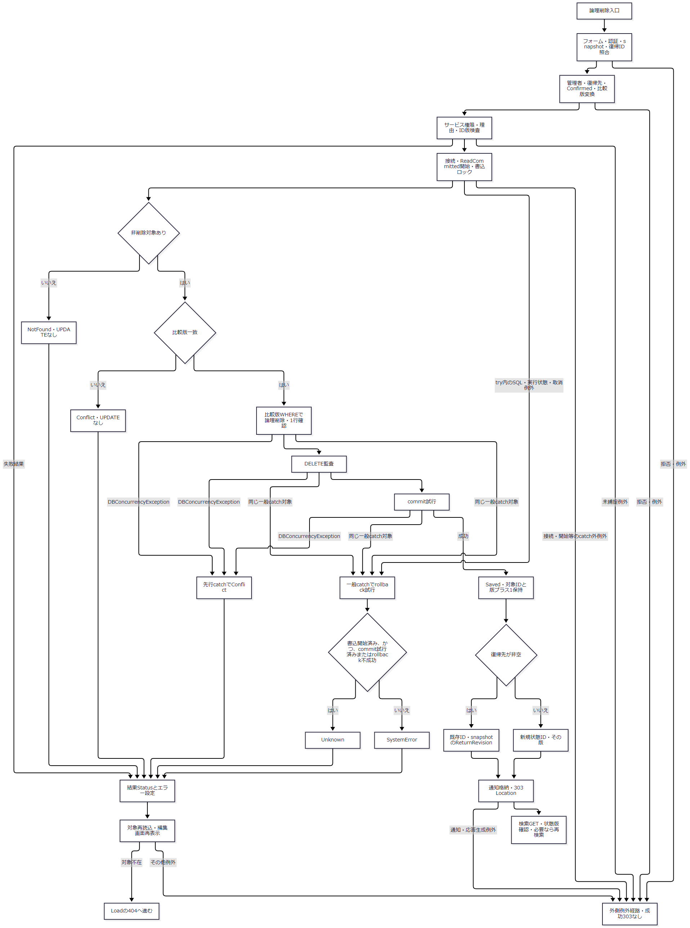

 | Q1の括りは保存と同じく「書込開始済み、かつ（commit試行済み、またはrollback不成功）」である。DBConcurrencyExceptionを後段の一般catch条件に含めない。［根拠：Core/SqlServerStudentService.cs:415-416］
SQL・テーブル関連（ER図）
 | 削除UPDATEの対象は m_student、監査INSERTの対象は t_operation_log である。3.8の処理関連図の学生から監査への関係を使う。クラス・コードの削除や更新は行わない。
DB操作の詳細
 | 再確認は SELECT row_version FROM dbo.m_student WHERE student_id=@id AND is_deleted=0。UPDATEのWHEREは student_id=@id AND row_version=@version AND is_deleted=0 とする。設定列はis_deleted=1、deleted_at、deleted_by、delete_reason、updated_at、updated_by、row_version+1である。ID・版はBigInt、時刻はDateTimeOffset、実施者はNVarChar(128)、理由はNVarChar(120)。1行更新と監査後のcommit成功がSavedの条件である。［根拠：Core/SqlServerStudentService.cs:403-414］
 | 監査にはDELETEと対象キー、前版・後版、削除・更新の変更列、実施者・時刻、理由、受付識別情報を設定する。理由の業務上限60スカラーと保存パラメータ・列容量120は別の制約である。［根拠：Core/SqlServerStudentService.cs:385-390・396-413、database/001_schema.sql:35-37・54-54］
結果・例外時の扱い
 | DBConcurrencyExceptionを先に捕捉してConflictを返す。後続のSqlException・InvalidOperationException・OperationCanceledExceptionだけが、rollback結果と書込・commitフラグによるUnknown／SystemError判定へ進む。接続・開始の例外はそのcatch外である。理由検査はInputValidationExceptionをValidationFailedへ変換するが、不正Unicode等のArgumentExceptionを同じ結果へ変換するcatchはない。［根拠：Core/SqlServerStudentService.cs:396-402・415-416、Core/StudentNormalizer.cs:37-57］
 | 削除コントローラーに保存と同じWebFaultの個別catchはない。非Savedでは成功303を返さず、結果Statusを設定してLoadする。その読込みで対象が不在なら404へ進むため、最終応答が最初の結果Statusを必ず保つわけではない。復帰版・期限の扱いと通知の一回取得は3.8・3.6と同じである。［根拠：Web/Controllers/StudentsController.cs:25-25・37-38］

補足説明
補足説明

4.1 学生・所属・コードの関係
 | 次図はDDLに宣言された検索関連FKを示す。学生のclass_idはNULL可能で、所属クラスは任意である。学生側class_idに一意制約はないため、同じクラスを複数学生が参照できる。学生の都道府県・在籍区分とクラスの学年は、分類・コードの組でコード表を参照する。検索のLEFT JOINとは別の宣言である。［根拠：database/001_schema.sql:28-43・62-80・187-197］
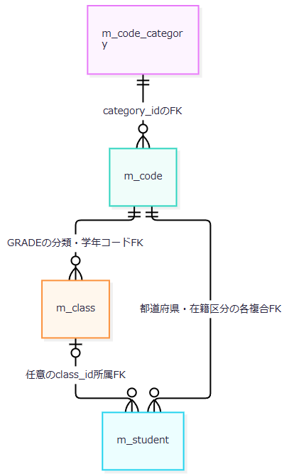

対象 |  |  | この画面と関連処理での意味・属性
m_student |  |  | student_idはbigint IDENTITYのPK。学籍番号は削除行を含むUNIQUE。表示氏名・カナと照合キーを別列で保持する。生年月日は和暦表示、都道府県・住所1は住所表示、本人・緊急電話は検索、入学日は期間・順序、所属・在籍区分は抽出・名称参照に使う。row_versionは正のbigintで学生更新版、is_deletedはbit NOT NULL DEFAULT 0。作成・更新情報は保存処理、削除情報は論理削除で設定する。
m_class |  |  | class_idはbigint IDENTITYのPK。school_yearはsmallint、学年分類・コードはvarchar(24)・varchar(2)、クラスコード・名称はvarchar(9)・nvarchar(36)で、いずれもNOT NULL。年度・学年は検索と候補連動、コード・名称は候補と一覧表示に使う。valid_from・valid_toはdate NOT NULL、is_activeはbit NOT NULL DEFAULT 1、display_orderはint NOT NULL DEFAULT 0。capacityはint NULLで保存時定員確認に使い、検索画面に表示しない。
m_code |  |  | category_id・code_valueはvarchar(24)・varchar(10) NOT NULLの複合PK。code_nameはnvarchar(24) NOT NULLで候補・結合名称に使う。display_orderはint NOT NULL DEFAULT 0。is_activeはbit NOT NULL DEFAULT 1、valid_fromはdate NOT NULL、valid_toはdate NULL、is_protectedはbit NOT NULL。停止・期間は検索候補から除外する条件ではなく、保守・新規変更値の保存判定に使う。
m_code_category |  |  | category_idはvarchar(24) NOT NULLのPK。category_nameはnvarchar(24) NOT NULL、code_lengthはsmallint NOT NULL、allow_addはbit NOT NULL、is_activeはbit NOT NULL DEFAULT 1。候補取得時の結合と有効状態、保守時のコード幅・追加許可に使用する。分類名は検索画面に表示しない。分類名称の入力側業務上限は保守処理から確定せず、DDLの12スカラーCHECKと区別する。

 | ［根拠：database/001_schema.sql:7-134、Core/SqlServerStudentService.cs:77-90・137-153・197-214、Core/MasterMaintenanceService.cs:91-109］
 | クラスには年度・クラスコードの複合UNIQUE、年度1900～9998、年度内の利用期間、定員NULLまたは1～9999、非負表示順を宣言する。クラス学年分類はGRADE、学生都道府県分類はPREFECTURE、在籍分類はENROLLMENT_STATUSに限定する。学生には生年月日・入学日・終了日・所属と在籍区分の整合、連絡先・緊急連絡先の組、削除情報の組を確認するCHECKもある。これらはDDLの制約であり、画面の入力検査や検索述語とは区別する。［根拠：database/001_schema.sql:188-203］
 | 非削除学生向けの索引は、生年月日、所属・在籍区分、入学日、更新日時、本人電話、緊急電話に宣言される。照合キー等の文字列列はBIN2、表示文字列はSC対応の照合順序を指定する。氏名検索・順序が表示氏名の見た目ではなくname_keyを使うことは、この列区分にも対応する。［根拠：database/001_schema.sql:9-13・206-211、Core/SqlServerStudentService.cs:108-108・141-141］
4.2 候補取得と表示名称の保存側制約
 | 検索は LookupAsync(false) で全候補を取得する。第1結果はコードと分類の内部結合、第2結果はクラスと学年コードのLEFT JOINである。停止・期間外を除外するWHEREはない。コードIsActiveはコード・分類の双方が有効な場合だけtrueになるが、検索ビューはその値で候補を除外しない。［根拠：Core/SqlServerStudentService.cs:197-216、Views/Students/Search.cshtml:5-5］
候補 |  | キー・表示 |  | 取得順序・初期選択・連動
年度 |  | 全クラスのschool_year |  | 重複除去・降順。初期は「すべて」で、現在年度を自動選択しない。
学年 |  | GRADEのcode_value・code_name |  | コード全体の順序はcategory_id、display_order、code_value。初期は「すべて」。
在籍区分 |  | ENROLLMENT_STATUSのcode_value・code_name |  | 初期01・02。seedは01在学、02休学、03卒業、04退学。名称はDB候補に従う。全解除は条件なし。
都道府県 |  | PREFECTUREのcode_value・code_name |  | コード取得順を保持し、初期は「すべて」。
クラス |  | class_id・年度／クラスコード／名称 |  | 年度降順、学年コードdisplay_order、クラスdisplay_order、class_code、class_id。画面で指定年度・学年に一致する候補を抽出。候補更新時に不一致選択を解除。
停止・期間外 |  | コード・クラスの有効状態と期間 |  | 検索では除外しない。コードには注記なし。クラスは停止だけ注記し、期間外は注記しない。
所属人数 |  | SchoolClass.Occupied |  | 検索用falseは集計せず0を設定する。実人数の確認結果ではなく、画面にも表示しない。編集用trueは非削除かつ01・02の人数を集計する。

 | ［根拠：Views/Students/Search.cshtml:5-5、Core/SqlServerStudentService.cs:201-214、database/002_seed.sql:19-22］
 | コード結果は分類、値、名称、順序、有効状態、期間、保護値を返し、クラス結果はID、年度、学年、コード・名称、期間、定員、人数、有効状態を返す。検索用候補パラメータはなく、正常読取後にcommitする。［根拠：Core/Contracts.cs:61-65、Core/SqlServerStudentService.cs:202-216］
 | 表示名称の保存側には、次の独立した制約がある。結合結果の名称NULL可能性から保存列のNULL可否を決めない。
値 |  | 保守実装の検査 |  | 保存パラメータ・DDL
コード名称 |  | 原入力・Trim後各12 Unicodeスカラー以内の必須値 |  | @name:NVarChar(24)、m_code.code_name:nvarchar(24) NOT NULL、12スカラーCHECK
クラス名称 |  | 原入力・Trim後各18スカラー以内の必須値 |  | 保存 NVarChar(36)、m_class.class_name:nvarchar(36) NOT NULL、18スカラーCHECK
クラスコード |  | Identifierで原入力・Trim後・正規化後9スカラー以内、英数字・ハイフン形式 |  | 保存 VarChar(9)、m_class.class_code:varchar(9) NOT NULL

 | ［根拠：Core/MasterMaintenanceService.cs:30-37・73-76・79-85・113-120、Core/StudentNormalizer.cs:47-64、database/001_schema.sql:67-81・112-128］
 | これはMasterMaintenanceService内に存在する保存制約である。検索WebのDI・ルートから保守入口へ接続されたことは示さない。停止候補を検索できることと、その値を新しく学生へ保存できることも別であり、保存時は3.8のDB再確認を行う。［根拠：Infrastructure/WebHostSetup.cs:13-19、Core/SqlServerStudentService.cs:344-383］
4.3 フォーム・認証・識別値の共通境界
 | MVCには認証、CSRF検査、モデルバインド・検証の設定があり、非nullable参照型による暗黙Requiredは抑止されている。HTTP文字列、MVC変換後の値、サービス引数を区別する。検索だけはModelState有効性を実行条件とし、page・options・clearには同じ条件がない。［根拠：Infrastructure/WebHostSetup.cs:14-18、Web/Controllers/StudentsController.cs:13-22］
 | 各POSTアクション内のFormGuardは、入力型の公開プロパティ、明示制御項目、検証トークン、書式メタ情報を許可する。許可外キー、不正な__Invariant内容、例外項目以外の同名複数値は400で拒否する。StatusCodes・UnassignedOnlyは複数値を許可する。許可項目の存在をすべて必須化する検査ではない。検索・候補更新は在籍キー欠落を空配列へ補正するが、NULL配列がサービスへ届けばLength参照の例外となり、全解除と同じ契約ではない。［根拠：Web/Controllers/StudentsController.cs:14-14・22-22・41-41、Core/SqlServerStudentService.cs:111-112］
 | RequestIdentityは認証済み、非空白の主体64Unicodeスカラー以内、非空白の認証セッション64コード単位以内、Role変換成功を要求し、不備を401にする。Role変換後のEnum.IsDefined検査はなく、操作条件はViewer等との一致・不一致である。検索POSTは受信TabIdを渡し、RequestIdentityのヘッダー・query用TabIdプロパティを自動使用する構造ではない。［根拠：Infrastructure/RequestIdentity.cs:7-16、Web/Controllers/StudentsController.cs:13-22］
 | 文字数はScalarCountによるUnicodeスカラー数で、サロゲートペアを1と数え、不正サロゲートはArgumentExceptionとなる。TextはNULLを空文字に置き、原入力上限、制御文字禁止、Trim、必須・空値、加工後上限の順で確認する。ブラウザーmaxlength、サービス原入力上限、正規化後上限、照合キー上限、nvarcharのUTF-16容量、DDLのスカラーCHECKはそれぞれ別である。たとえば氏名maxlength=16はサービスの8スカラー上限を拡張しない。［根拠：Core/StudentNormalizer.cs:37-57、Views/Students/Search.cshtml:5-5、database/001_schema.sql:10-13・44-47］
4.4 メモリ保持・排他・期限・一時情報
保持領域 |  | 内容と用途 |  | 利用条件・更新
SearchContextStore |  | SingletonのConcurrentDictionary。ID、Owner、Session、Tab、Expires、Revision、Applied、LastResult、SemaphoreSlimを保持。 |  | 初期版1・30分。正常Useで30分延長。検索・ページ・Appliedあり復帰・クリアで版加算。候補更新は版比較・期限延長なし。
EditorSnapshotStore |  | 所有者・セッション・対象ID・読込明細・入力コピー・ReturnRevisionを保持する辞書。 |  | 作成から30分。空・不在・失効は独自409、所有者・セッション・対象相違は403。NULLキーの明示検査はなく、辞書呼出しのライブラリ例外が独自検査より前に生じ得る。
FlashMessageStore |  | 主体・認証セッション・ContextIdの組をキーに通知を保持する辞書。 |  | 10分。Takeで削除し、期限内なら一回返す。取得後の表示失敗で再格納しない。
t_runtime_state |  | DDLはstate_id、owner_id、login_session_id、state_kind、encrypted_payload、expires_at、revision、consumedをNOT NULLで宣言。 |  | 上記保持実装からこの表への読書きは接続されていない。列宣言から暗号化保存・永続化・消費更新を追加しない。

 | ［根拠：Infrastructure/WebHostSetup.cs:13-13、Infrastructure/SearchContextStore.cs:9-15、Infrastructure/EditorSnapshotStore.cs:7-11、Infrastructure/FlashMessageStore.cs:6-9、database/001_schema.sql:171-184］
 | 検索状態Getは、NULLを明示的に拒否し、空・不在・期限が現在より過去の場合もW-SRC-002の409とする。所有者・セッションが異なる場合は403、非空Tabだけを比較し相違も403とする。NULL・空Tabは照合を省略する。Useは最初のGet、排他待機、待機後Get、版文字列の直接比較、long.MaxValue確認、個別処理の順に進む。正常に戻った場合だけ期限を延長する。［根拠：Infrastructure/SearchContextStore.cs:13-14］
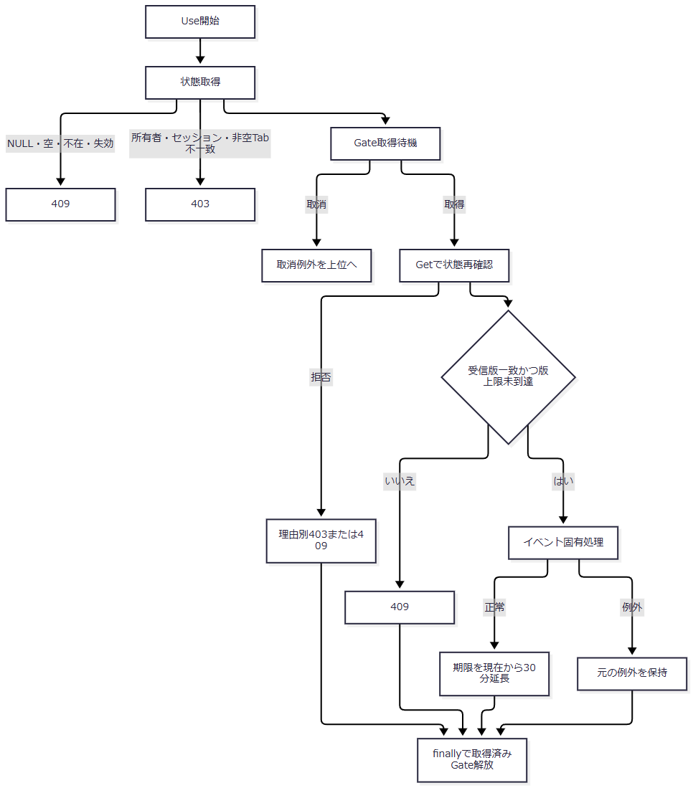

 | 待機取消はtryへ入る前に発生する。取得後の解放は結果・例外を引き継ぐものであり、固定の応答へ変換しない。DB await後にはGetを再実行しないため、待機後の確認を処理完了時の期限確認へ拡張しない。［根拠：Infrastructure/SearchContextStore.cs:14-14］
 | Appliedは入力由来SearchCriteriaのコピーであり、正規化済みSQLキーそのものではない。コメントは単一ノードで条件をサーバー保持する意図を述べ、実装はメモリ辞書である。検索状態版、学生行版、スナップショット、通知を別の値として扱う。［根拠：Infrastructure/SearchContextStore.cs:6-15、Infrastructure/WebStudentCoordinator.cs:8-9、Core/SqlServerStudentService.cs:113-153］
4.5 接続・取消・最終応答と未接続処理
 | サービスは接続文字列にEncrypt=Mandatory、TrustServerCertificate=falseを設定する。接続後、対象DBのsnapshot_isolation_state=1を確認し、不成立ならInvalidOperationExceptionを投げる。Command helperによる検索・候補コマンドのタイムアウトは30秒で、直接生成する診断コマンドは同helperの明示設定対象ではない。取消トークンを接続、トランザクション開始、SQL実行・読取、commitへ渡す。検索に明示rollbackとDB例外の一般catchはなく、未commit時はawait usingによる資源破棄へ進む。［根拠：Core/SqlServerStudentService.cs:39-73・123-170・199-216］
 | 検索・ページの個別catchはWebFaultを扱い、そのFieldまたは空キーへModelStateエラーを追加してStatusを保持する。FieldへCriteria接頭辞を付加しない。候補更新・クリア・GET復帰には同じ個別catchがない。外側middlewareは応答未開始の場合だけ例外を捕捉し、WebFaultならそのStatus・Message、それ以外なら503と「処理結果を確認できません。検索で確認してください。」のHTMLを返す。応答開始後の例外をそのHTMLへ置換する契約ではない。［根拠：Web/Controllers/StudentsController.cs:15-22、Infrastructure/WebHostSetup.cs:23-24］
 | 認証の401・403、CSRFのフレームワーク拒否、画面内の検証再表示、外側例外HTMLは別経路である。AntiforgeryResultFilterのJSON変換は /api に限られ、学生フォームへ適用しない。［根拠：Infrastructure/WebHostSetup.cs:14-16、Infrastructure/AntiforgeryResultFilter.cs:7-8］
 | StrictJson.ReadとWebStudentCoordinator.Optionsには宣言・実装があるが、学生フォームの接続入口はこれらを呼ばない。POST /students/options はSearchModelを直接作る。JSON本文検査、未接続の候補helperにあるselectable・occupancy等を公開JSON APIや実際の候補制御として扱わない。［根拠：Infrastructure/StrictJson.cs:6-14、Infrastructure/WebStudentCoordinator.cs:16-16、Infrastructure/WebPresentation.cs:8-18、Web/Controllers/StudentsController.cs:13-22］
 | 全フォーム共通JavaScriptは、確認取消なら送信を止め、送信時は押したボタン以外の同じフォーム内ボタンを無効化し、aria-busy=trueを設定する。別フォーム間の排他ではない。検索状態の直列化はUseが担い、候補更新はその排他を通らない。［根拠：wwwroot/js/site.js:4-4、Views/Students/Search.cshtml:4-8、Infrastructure/SearchContextStore.cs:14-14、Web/Controllers/StudentsController.cs:22-22］

